参考
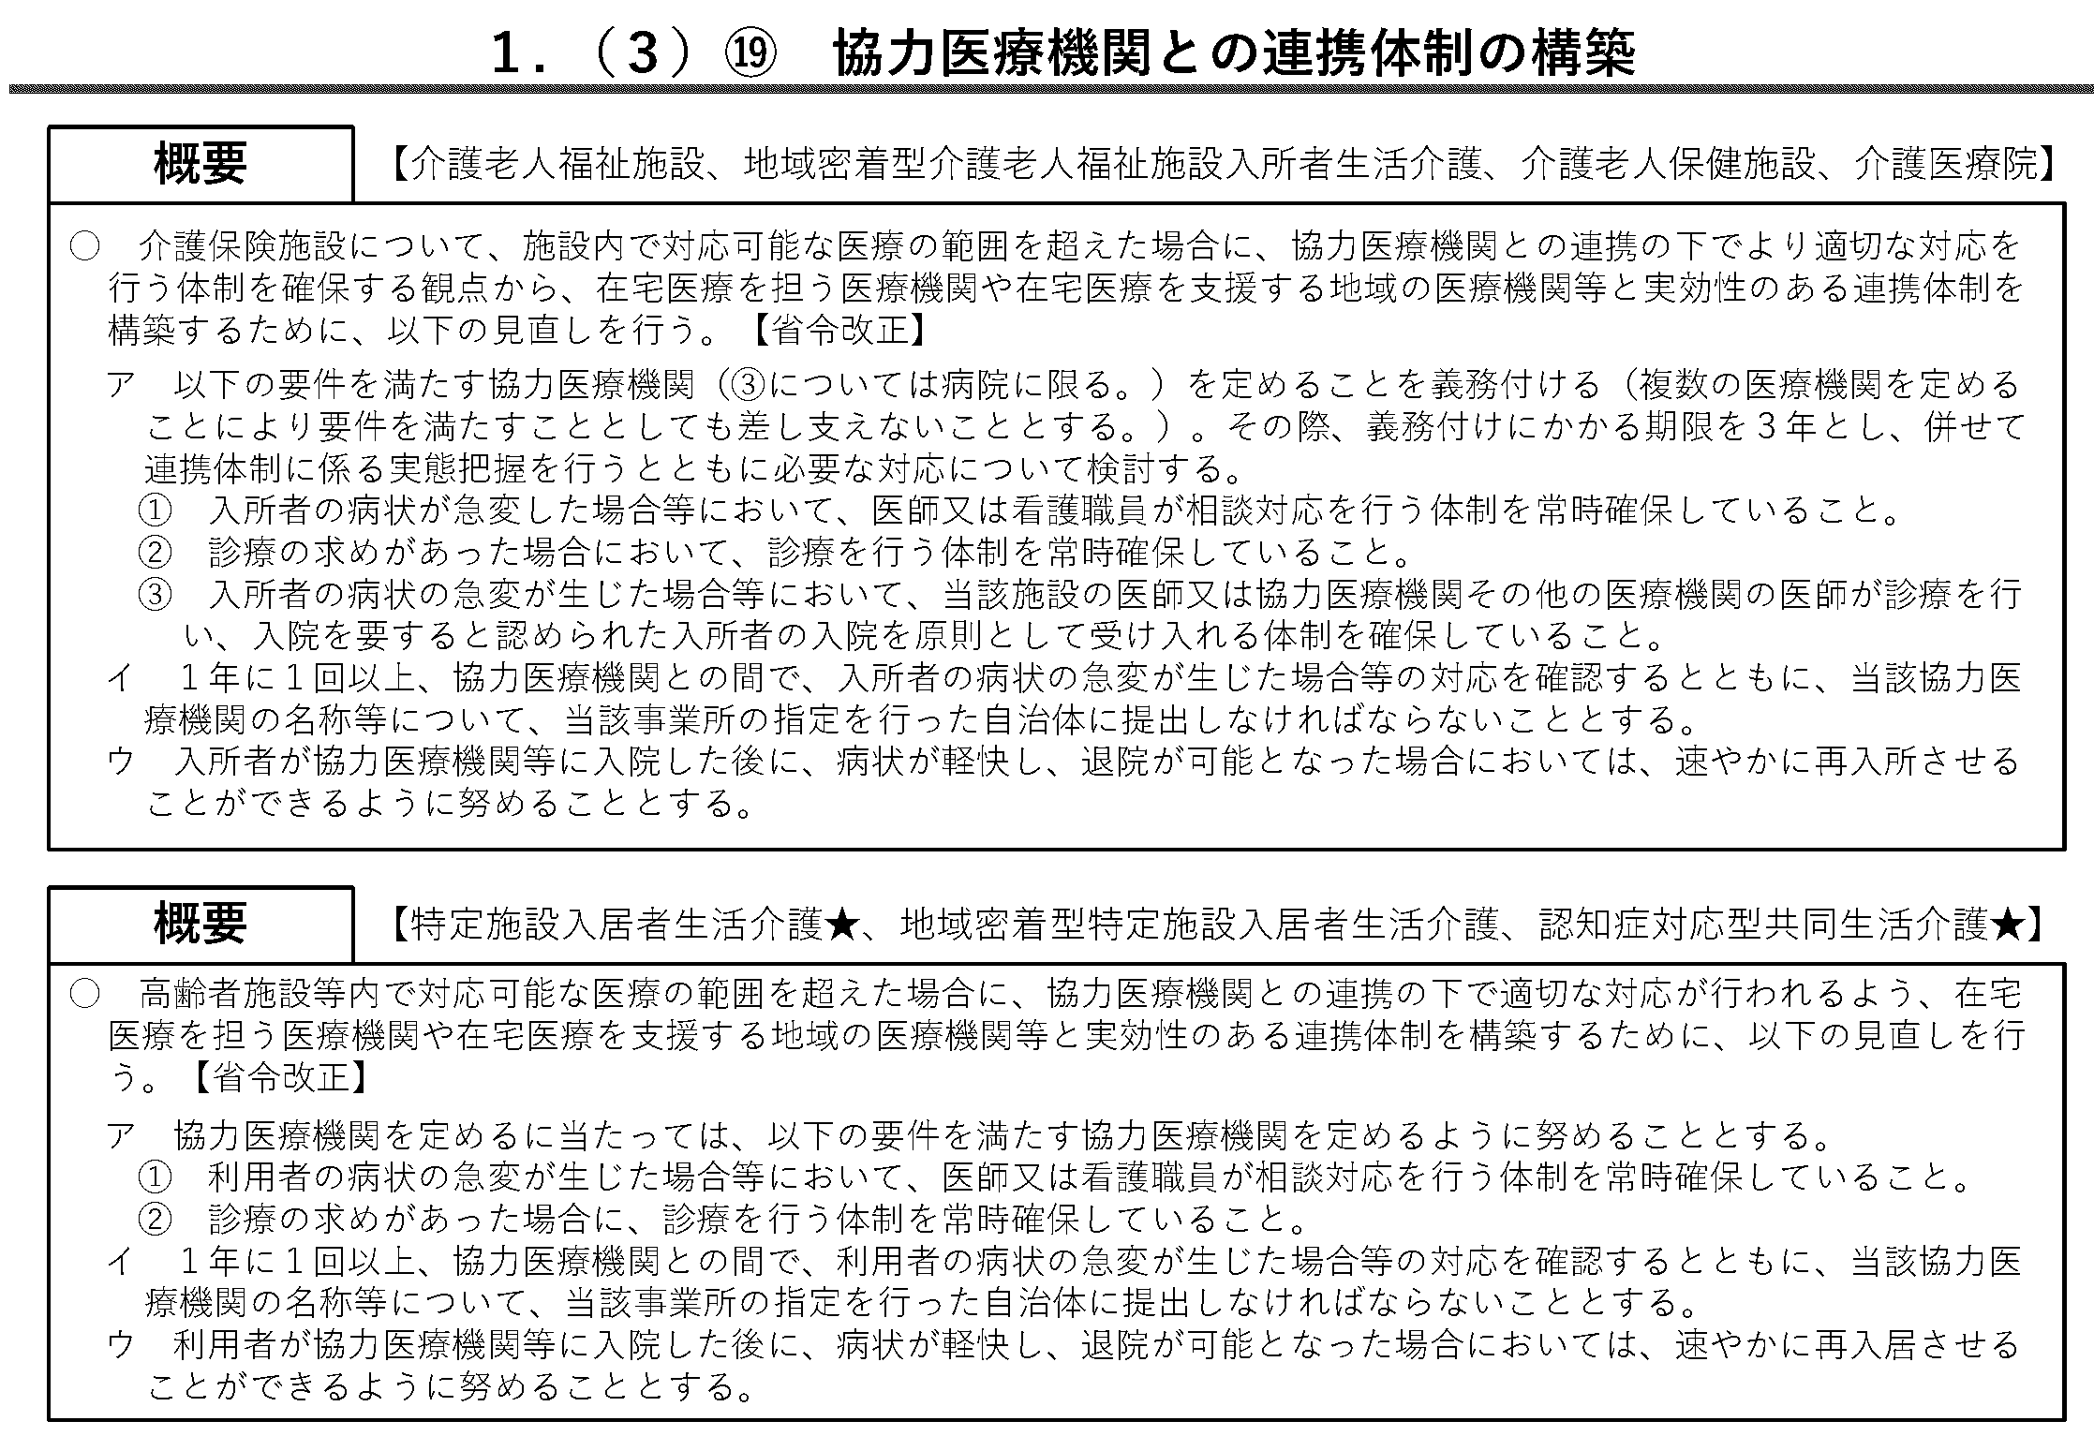
令和６年度介護報酬改定

